報告書記入例
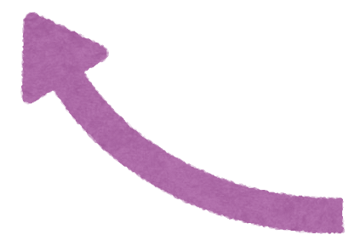
委員活動報告書
（記入例） |  |  | 取り組み内容 | 対象者 | 参加人数 （委員は除く） | 協力委員の名前 | 普及啓発活動テーマ ※下記から番号を 選んで記入 | 取り組みの詳細・感想など
月 | 日 | （ ） | サロンでの調理実習 | 〇〇地区サロン参加者 | １５人 | 〇〇、△△、□□ | ② | フレイル予防の食事啓発
月 | 日 | （ ） | けんしん調査票配布 | 近所の住民 | 15人（うち未就学児有5件） | 〃 | ⑬ | 集団検診の調査票配布、健診受診勧奨
月 | 日 | （ ） | 小地域ケア会議 | 自治会長・民生委員など | １人 | 〃 | ⑮ | 地域の防災マップ作成、困りごとの共有
普及啓発活動テーマ
①三世代交流・親子・子ども対象
②高齢者の健康教室
③貧血予防
④骨粗しょう症予防（生涯骨太クッキング）
⑤減塩食普及
⑥肥満予防
⑦地区行事手伝い
⑧精神保健（心の健康づくり）
⑨感染症予防
⑩歯科保健（歯と口の健康づくり）
⑪献血推進
⑫がん検診、がん予防
⑬禁煙運動、受動喫煙防止
⑭生活習慣病予防
⑮会議（自治会など地域開催のもの）
⑯地区会、総会、研修会、役員会、理事会
月 | 日 | （ ） | 納涼祭での声かけ | 〇〇地区住民 | １２０人 | 〇〇、△△、□□ | ⑭ | 生活習慣病予防の掲示、チラシ配布
月 | 日 | （ ）
月 | 日 | （ ）
月 | 日 | （ ）
月 | 日 | （ ）
月 | 日 | （ ）
月 | 日 | （ ）
月 | 日 | （ ）
月 | 日 | （ ）
声かけや訪問（個別） （延件数） |  |  |  | 妊産婦 | 乳幼児 | 学童・思春期 | 成人 | 高齢者
 |  |  |  | 正の字などで回数を記入 例）正正一
 |  |  |  | 計 11 件

